价值
 |  |  |  |  |  |  |  | 人民币 | 玉阙 | 298次数 | 限定红将碎片
 | 玉阙 | 体力（1小时） |  |  |  |  |  | 100 | 3000 | 10 | 50
红将碎片 | 30 | 0.5
橙将碎片 | 20 | 1 |  |  |  |  | 首冲特价（每样套餐仅可购买一次）
紫将碎片 |  |  |  |  |  | 6 |  | 6元 | 赵云*10+66玉阙+1000元宝+30体力
 |  |  |  |  |  | 12 |  | 12元 | 华佗*20+99玉阙+1000元宝+30体力
 |  |  |  |  |  | 30 |  | 30元 | 黄忠*20+666玉阙+1000元宝+45体力
 |  |  |  |  |  | 60 |  | 60元 | 诸葛亮*20+黄月英*20+999玉阙+10000元宝+60体力
 |  |  |  |  |  |  |  | 1元 | 华佗觉醒3材料*80
活动 | 特价体力（每个账号仅可购买一次） |  |  | 901至930 |  | 100
 | 300体力=1元 |  |  |  |  | 100 |  | 刘备军团套餐 | 五虎上将+1军团自选橙/红将，每个20碎片（直接3星起飞）=100元 |  |  |  |  |  | 1000玉阙+10万元宝
 | 300体力=9元 |  |  |  |  | 100 |  | 曹操军团套餐 | 五子良将+1军团自选橙/红将，每个20碎片（直接3星起飞）=100元
 |  |  |  |  |  | 100 |  | 孙权军团套餐 | 四都督+1军团自选橙/红将，每个20碎片（直接3星起飞）=100元
 | 特价元宝（每个账号仅可购买一次） |  |  | 961至968 |  | 100 |  | 袁绍军团套餐 | 河北四庭柱+1军团自选橙/红将，每个20碎片（直接3星起飞）=100元
 | 10万元宝=10元 |  |  |  |  | 100 |  | 吕布军团套餐 | 吕布、张辽、陈宫、董卓+1军团自选橙/红将，每个20碎片（直接3星起飞）=100元
 |  |  |  |  |  | 100 |  | 司马军团套餐 | 钟会、邓艾、司马师、司马昭+1军团自选橙/红将，每个20碎片（直接3星起飞）=100元
 |  |  |  |  |  | 100 |  | 张角军团套餐 | 张宁、张宝、张梁、张鲁+1军团自选橙/红将，每个20碎片（直接3星起飞）=100元
 |  |  |  |  | 27 | 454
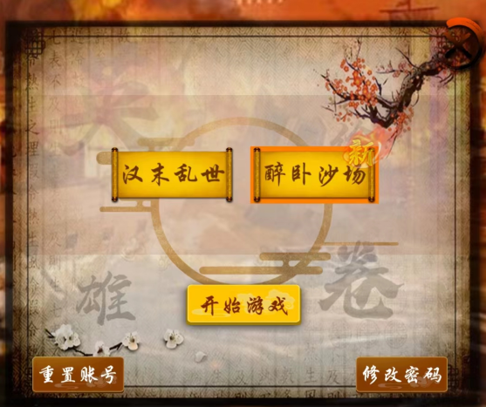
 |  |  |  |  |  |  |  | 元宝玉阙套餐 | 3000玉阙+30万元宝=100元
 |  |  |  |  |  |  |  | 体力套餐 | 500体力=50元
 |  |  |  |  |  |  |  | 免广告券套餐 | 100张免广告券=10元
 |  |  |  |  |  |  |  | 觉醒1、2材料 | 30元一套（单军团5种材料*80）
 |  |  |  |  |  |  | 常规定制
 |  |  |  |  |  |  | 刘 | 98元（半价） | 庞统（大狂士）*20+666玉阙+6666元宝+60体力+30免广告券
 |  |  |  |  |  |  | 刘 | 68元（半价） | 诸葛亮（大军师）*20+333玉阙+3333元宝+30体力+20免广告券
 |  |  |  |  |  |  | 曹 | 98元（半价） | 程昱（大投石车）*20+666玉阙+6666元宝+60体力+30免广告券
 |  |  |  |  |  |  | 曹 | 98元（半价） | 甄姬（红颜）*20+666玉阙+6666元宝+60体力+30免广告券
 |  |  |  |  |  |  | 曹 | 68元（半价） | 司马懿（曹·大毒士）*20+333玉阙+3333元宝+30体力+20免广告券
 |  |  |  |  |  |  | 曹 | 68元（半价） | 刘晔（大投石车）*20+333玉阙+3333元宝+30体力+20免广告券
 |  |  |  |  |  |  | 曹 | 68元（半价） | 贾诩（曹·大说客）*20+333玉阙+3333元宝+30体力+20免广告券
 |  |  |  |  |  |  | 孙 | 98元（半价） | 周瑜（大统帅）*20+666玉阙+6666元宝+60体力+30免广告券
 |  |  |  |  |  |  | 孙 | 68元（半价） | 诸葛恪（大统帅）*20+333玉阙+3333元宝+30体力+20免广告券
 |  |  |  |  |  |  | 吕 | 9元（1折） | 蔡文姬（红颜）*10+333玉阙+3333元宝+30体力+20免广告券
 |  |  |  |  |  |  | 吕 | 18元（1折） | 貂蝉（红颜）*10+666玉阙+6666元宝+60体力+30免广告券
 |  |  |  |  |  |  | 张 | 98元（半价） | 张角（大术士）*20+666玉阙+6666元宝+60体力+30免广告券
 |  |  |  |  |  |  |  | 武将套餐 | 橙色品质以上武将自选5个（可包含2至3个【稀有武将】），每个10碎片（2星）=100元
 |  |  |  |  |  |  |  | 玉阙元宝套餐 | 2000玉阙+20万元宝=100元
 |  |  |  |  |  |  |  | 体力套餐 | 500体力=100元
 |  |  |  |  |  |  |  | 免广告券套餐 | 50张免广告券=10元
 |  |  |  |  |  |  |  | 觉醒3材料 | 40碎片=100元
 |  |  |  |  |  |  |  | 注：【稀有武将】是指游戏中战役宝箱无法开出，或者极低概率开出的武将

 |  |  |  |  |  |  | 自选稀缺武将
 |  |  |  |  |  |  |  | 刘备军团 | 赵云（神武） | 黄忠（大弓） | 姜维（飞弩） | 法正（军师） | 简雍（辅佐）
 |  |  |  |  |  |  |  |  | 魏延（狼弓） | 徐庶（隐士） |  | 陈到（重弩车） | 关银屏（巾帼） | 张嶷（狼弓）
 | 元宝 | 碎片 |  |  |  |  |  |  |  |  |  | 祝融夫人（战象） | 孟获（蛮族）
1 | 100 | 5 |  |  |  |  |  | 曹操军团 | 典韦（大戟） | 许褚（敢死） | 夏侯渊（弓骑） | 庞德（弓骑） | 曹休（虎豹骑） | 张绣（枪骑）
2 | 500 | 5 |  | 庞统 |  |  |  |  | 张辽（骠骑） | 曹真（虎豹骑） |  | 荀攸（内政） |  | 文聘（枪骑）
3 | 1000 | 10 | 诸葛 |  |  |  |  |  | 郭嘉（谋士） | 荀彧（辅佐）
4 | 2000 | 20 |  | 30 |  |  |  | 孙权军团 | 太史慈（火弓） | 孙坚（虎卫） | 小乔（倾国） | 陆逊（统帅） | 孙尚香（神武） | 周泰（敢死）
5 | 4000 | 40 | 60 |  |  |  |  |  | 张昭（辩士） | 甘宁（锦帆） |  | 张纮（说客） | 朱然（霹雳）
6 | 8000 | 80 |  |  |  |  |  | 袁绍军团 | 文丑（大斧） | 麴义（先登） | 沮授（谋士） | 田丰（谋士） | 卢植（投石车） | 朱儁（重弩车）
7 | 15000 | 100 |  |  |  |  |  |  |  |  |  | 甄姬（倾国） | 何进（先登） | 陈琳（辩士）
8 | 30000 | 150 |  |  |  |  |  | 吕布军团 | 吕布（骠骑） | 张辽（狼骑） | 贾诩（毒士） | 高顺（陷阵） | 吕玲绮（巾帼） | 曹性（弓骑）
9 | 45000 | 200 |  |  |  |  |  |  | 董卓（权臣） | 陈宫（器械）
10 | 60000 | 300 |  |  |  |  |  | 司马军团 | 司马懿（辩士） | 文鸯（刺客） | 羊祜（辅佐） | 钟会（说客） | 贾充（毒士） | 文钦（刺客）
11 | 80000 | 500 |  |  |  |  |  |  |  |  |  | 王睿（器械）
 |  |  |  |  |  |  |  | 张角军团 | 南华（方士） | 北斗（道士） | 张宁（辅佐） | 张鲁（道士） | 张琪瑛（辅佐）
 |  | 1410

体力包价值
 | 100体力 | 10红将碎片

 |  |  |  |  |  |  |  | 游戏不氪金也能玩，只要花点功夫研究下游戏中的各种技巧，每天都能拿够奖励的（群主用小白账号亲测过）
 |  |  |  |  |  |  |  | 各位的赞助能够帮助我们更好地开发游戏，感谢大佬们的支持O(∩_∩)O

 |  |  |  |  |  |  |  | 游戏已经初步完成网游框架升级，马上会着手新玩法的制作。期待期待O(∩_∩)O哈哈~

投放
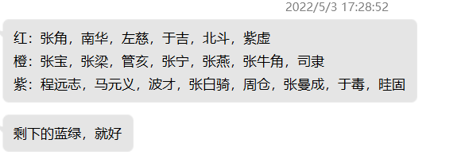
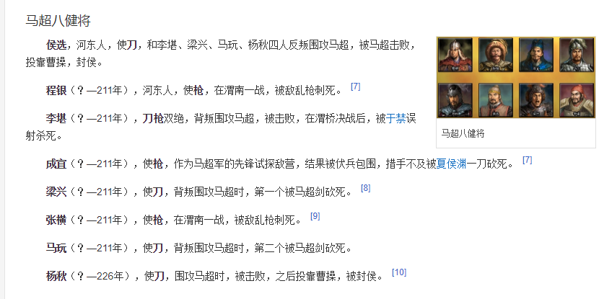
0 | 刘备 |  | 6 | 5 | 4 | 3 | 2 | 3001 | 蜀汉之才
武将 | 49 | 铁骑 | 【觉】17 马超（13） | 13 马云禄（139） | 11 马岱（311） | 6 马休 | 5 马铁 | 3002 | 蜀汉贤良 | 诸葛亮 | 华佗
建筑 | 4 | 大弓 | 【觉】5 黄忠（16） |  | 【副-血、武】1 严颜（136） | 【副-血、速】1 刘封 | 【副-武】2 孟达、【副-武】李丰 | 3003 | 蜀汉勇武 | 马超 | 黄忠
 |  | 连弩 |  | 【副-血、智】16 霍峻（144） | 【副-血】霍弋（148） | 【副-物、法】8 李严 | 【副-血】1 吴兰、【副-血】雷铜 | 3004 | 蜀汉英烈 | 张飞 | 刘备
 |  | 飞弩 | 【觉】姜维（15） |  | 【副-物】罗宪（143） | 【副-武】1 吴班 | 【副-物】刘璇、【副-物】王伉 | 3005 | 蜀汉忠魂 | 关羽 | 赵云
 |  | 狼弓 | 魏延（63） | 张嶷（329） | 【副-物、武】15 廖化（340）
 |  | 重弩车 |  | 陈到（146） | 【副-物、血】张翼（335）
 |  | 大刀 | 【觉】3 关羽（11） | 【副-武、智、速】19 王平（149） | 【副-武、物】21 关兴（141）、【副-武、速、血】1关平（318）
 |  | 长枪 | 【觉】1 张飞（17） |  | 【副-武、血】22 张苞（147）
 |  | 骠骑 |  |  | 【副-武、血、闪】23关索（321）
 |  | 巾帼 |  | 关银屏（145） | 【副-闪、速】鲍三娘（142）
 |  | 神武 | 【觉】赵云（14）
 |  | 羽林 |  | 【觉】1 刘备（59）
 |  | 医士 | 【觉】10 华佗（66）
 |  | 辅佐 |  | 简雍（330） | 【副-法、血】24 马良（133） | 【副-智、血】4 糜竺（317）
 |  | 军师 | 【觉】诸葛亮（12） | 【觉】法正（64） |  | 【副-智、法】20 马谡
 |  | 狂士 | 庞统（62） | 张松（360）
 |  | 隐士 | 徐庶（60）
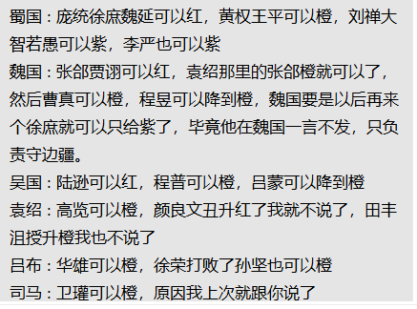
 |  | 器械 |  | 【觉】9 黄月英（61） |  | 【副-智、速】7 费诗
 |  | 攻城车 |  |  | 【副-血、物、法】黄权（138）
 |  | 辩士 |  | 邓芝（323）
 |  | 内政 |  | 蒋琬（） | 【副-智、法】费祎（134） | 【副-智】5董允
 |  | 战象 |  | 【副-武】祝融（67） | 【副-武、血、闪】花鬘（312） |  | 【副-血】忙牙长
 |  | 蛮族 |  | 【副-血】孟获（153） |  |  | 【副-血】孟优
 |  |  | 12 蜀汉旗、14 弓弩营、1 奏乐台
 |  |  | 18 八阵图
 |  | 狼牙棒 |  | 沙摩柯

 |  |  |  | 司马徽、黄承彦、崔钧

1 | 曹操 |  | 6 | 5 | 4 | 3 | 2 | 3006 | 曹魏之才
武将 | 47 | 敢死 | 许褚（10） |  |  |  |  | 3007 | 曹魏贤良
建筑 | 4 | 近战 | 【觉】5 夏侯惇（46） |  | 【副-血】6 郝昭（113） | 【副-血】3 夏侯威 | 【副-物】3 韩德 | 3008 | 曹魏勇武 | 乐进
 |  | 大盾 | 【觉】10 曹仁（48） |  | 【副-血、物】8 曹洪（122） |  | 【副-血】3 王忠 | 3009 | 曹魏英烈 | 典韦
 |  | 虎豹骑 | 曹真（101） | 【副-武、血】曹休（120） | 【副-血、物】曹纯（114） |  | 【副-血】5 秦朗 | 3010 | 曹魏忠魂
 |  | 青州 |  |  | 史涣（）、韩浩（）
 |  | 骠骑 | 【觉】张辽（6） |  | 【副-武】15 曹昂（256） |  | 【副-武】3 卞喜、【副-物】曹彪
 |  | 飞骑 | 【觉】20 张郃（50） | 【觉】4 乐进（54） |  |  | 【副-武】3 车冑、【副-物】徐质
 |  | 弓骑 | 夏侯渊（47） | 庞德（52） | 【副-武、智】10 李典（100） | 【副-武、物】3 牛金、【副-物、法】夏侯尚 | 【副-武】3 夏侯恩、【副-武】3夏侯德
 |  | 骁骑 |  | 【觉】11 于禁（57）
 |  | 斧骑 |  | 【觉】13 徐晃（51）
 |  | 枪骑 |  | 张绣（55）|23 文聘（49）
 |  | 大戟 | 【觉】典韦（9） | 7 曹彰（107） |  | 【副-武】3 典满
 |  | 双戟
 |  | 羽林 |  | 【觉】3 曹操（39）
 |  | 谋士 | 【觉】郭嘉（7） |  | 【副-智】22 戏志才（121） | 【副-智、速】9 杨弘
 |  | 辩士 |  |  | 【副-智、法】18 曹植（241）
 |  | 说客 |  | 【觉】贾诩（41） |  |  | 【副-智】3蒋干
 |  | 辅佐 | 20 荀彧（43） | 16 陈登（40）、钟繇（104） |  | 【副-智、法】12 曹冲
 |  | 内政 |  | 荀攸（45） | 【副-智、血】21 杨修（298）
 |  | 投石车 | 程昱（56） | 刘晔（53）
 |  | 红颜 | 甄姬（42）
 |  | 毒士 | 司马懿（5）
 |  | 14 曹魏旗、3 轩辕台、19 号角台
 |  | 17 金锁阵
 |  |  |  | 管洛
2 | 孙权 |  | 6 | 5 | 4 | 3 | 2 | 3011 | 东吴之才
武将 | 52 | 火船 |  | 【觉】10 黄盖（83） | 14 陈武（92）、16 董袭（93） | 【副-物、速】5 祖茂、【副-血】9 凌操 | 【副-速】5 左奕、【副-血】盛曼 | 3012 | 东吴贤良
建筑 | 5 | 霹雳 |  | 朱然（32） | 朱治（85）、朱桓(94) | 【副-血、物】张承、【副-血、法】贺齐 | 【副-物】张布、【副-法】万彧 | 3013 | 东吴勇武
 |  | 锦帆 | 【觉】15 甘宁（900） | 【觉】10 凌统（901） | 18 潘璋（97）、16 徐盛（87） | 【副-武、血】吕范、【副-血】韦昭 | 【副-速】丁封、【副-武】刘丞 | 3014 | 东吴英烈
 |  | 艨艟 | 【觉】5 吕蒙（3） | 孙桓（84） | 【副-武、速、血】17 蒋钦（99）、【副武、物、法】16 全琮(91) | 【副-武、速】6 朱异、 【副-物、法】12 虞汜 | 【副-血】5 孙朗、【副-武】留平
 |  | 蛟鳄 |  |  | 丁奉（） |  |  | 3015 | 东吴忠魂
 |  | 内政 | 19 鲁肃（29） | 23 诸葛瑾（80）
 |  | 羽林 |  | 【觉】5 孙权（26）
 |  | 飞甲 | 【觉】20 孙策（1）
 |  | 虎卫 | 孙坚（2）
 |  | 倾国 | 小乔（28）
 |  | 倾城 |  | 22 大乔（79）
 |  | 统帅 | 【觉】周瑜（0） | 【觉】15 陆逊（27）、诸葛恪（35） | 程普（82）
 |  | 火弓 | 【觉】太史慈（31） | 【觉】20 陆抗（38） | 8 韩当（） | 【副-武】11 苏飞、【副-智】13 孙静 | 【副-武】5 孙亮、【副-闪】5 孙震
 |  | 神武 |  | 【觉】孙尚香（30）
 |  | 血衣 |  | 周泰（34）
 |  | 辩士 | 张昭（37）
 |  | 说客 |  | 张纮（36）
 |  | 15 东吴旗、18战船营、21瞭望台 |  |  | （武）孙登、士燮，陈表、李异，谢旌、于诠
 |  | 5 石墙、7 火墙 |  | （文）顾雍，虞翻，张温，步鹫
 |  |  | 于吉
3 | 袁绍 |  | 6 | 5 | 4 | 3 | 2 | 3016 | 河北之才
武将 | 40 | 先登 | 【觉】麴义（25） | 【觉】何进（171）、【觉】淳于琼（186） | 魂·颜良（904）、魂·文丑（905） | 7【武、血】 蒋义渠、26韩猛、15张勋 | 【副-血】7 吕旷、吕翔【副-血】7 周昂、【副-血】10 王门、【副-血】9 郭援 | 3017 | 河北贤良
建筑 | 5 | 白马 | 【觉】公孙瓒（76） | 26田豫（127） | 【副-武、闪】17公孙越（780） | 【副-武、闪】15公孙续 | 【副-闪】13公孙范 | 3018 | 河北勇武
 |  | 大戟 |  | 【觉】11 高览（179） |  | 【副-血】14 袁谭 | 【副-武】7 高干 | 3019 | 河北英烈
 |  | 长枪 |  | 【觉】25 张郃（801） | 【副-血、闪】20 牵招（） | 【副-武、闪】16 袁尚 | 【副-武】7 邓升 | 3020 | 河北忠魂
 |  | 大刀 | 【觉】8 颜良（23） |  |  | 【副-速、武】18 袁煕 | 【副-武】7 夏昭
 |  | 大斧 | 【觉】文丑（24） | 【副-武、闪】21 纪灵（） |  | 【副-武】19 焦触 | 【副-武】7 张南
 |  | 战车 | 【觉】7 袁绍（22） | 【觉】28公孙度（768）
 |  | 谋士 | 【觉】沮授（77） | 【觉】田丰（78） | 许攸（181） |  | 【副-智】22 郭图
 |  | 辩士 |  | 【觉】18陈琳（115） | 荀谌（464） | 【副-智、血】24 辛毗 | 【副-智】23 逢纪
 |  | 说客 |  | 崔琰（262） | 24 阎象（128） | 【副-智、血】26 辛评
 |  | 内政 |  | 15刘虞（383） | 【副-智】26 王修
 |  | 倾城 |  | 甄姬（802）
 |  | 督军 |  |  | 袁术（177） | 【副-智】审配
 |  | 投石车 |  | 卢植（167）
 |  | 攻城车 |  | 15 皇甫嵩（170）
 |  | 重弩车 |  | 朱儁（169）
 |  |  | 12 风神台、7 长持营、15 四方鼎、 13演武场
 |  |  | 17 刀墙 | 董昭、田畴
 |  |  | 公孙瓒、刘虞军团加入
4 | 吕布 |  | 6 | 5 | 4 | 3 | 2 | 3021 | 西凉之才
武将 | 40 | 陷阵 |  | 高顺（68） | 【副-血】8 成廉（） |  |  | 3022 | 西凉贤良
建筑 | 5 | 铁骑 | 【觉】马腾（188） | 【觉】韩遂（189） | 【速、血】杨秋、【武、血】成公英 | 【武、物】18 张济、【武、法】19 段煨 | 【副-血】8 樊稠、【副-血】8 李蒙、【副-血】16 王方、【副-血】15 胡轸 | 3023 | 西凉勇武
 |  | 骠骑 | 【觉】10 吕布（19） | 【觉】17 华雄（433） | 【副-血、武】9 董旻 |  | 【副-速】8 曹豹、【副-速】8 刘何 | 3024 | 西凉英烈
 |  | 狼骑 | 【觉】张辽（805） | 【觉】13 臧霸（806） | 8 魏续(702)、8 宋宪(703) |  | 【副-武】8 胡郎、【副-武】8 王猎 | 3025 | 西凉忠魂
 |  | 弓骑 |  | 【觉】15 曹性（380）、10 丁原（422） | 10 郝萌（379）、9 侯成
 |  | 飞熊骑 | 22 徐荣（173） |  | 【副-武、物、法】李傕（791）、郭汜（792） | 【副-武】牛辅
 |  | 巾帼 |  | 【觉】吕玲绮（70）
 |  | 器械 | 【觉】陈宫（69） | 8 蔡邕（808） | 【智】董承（421）
 |  | 红颜 | 貂蝉（20） | 蔡文姬（44）
 |  | 权臣 | 【觉】董卓（902） | 15 王允（168）
 |  | 毒士 | 贾诩（829） | 李儒（174）
 |  | 说客 |  |  |  | 【副-智】24 李肃
 |  |  | 14 战鼓台、8 营寨、8拒马、21 烽火台、12 骑兵营 |  | 魏越、边章 | 、阎忠
 |  |  | 左慈、葛玄

5 | 司马懿 |  | 6 | 5 | 4 | 3 | 2 | 3026 | 西晋之才
武将 | 34 | 刺盾 | 【觉】22 邓艾（8） | 【觉】17 司马师（73） | 【副-血、武】15 郭淮（） | 【副-血、物】11 邓忠、【副-血、武】13 石苞 | 【副】9 孙秀、【副】9 杨欣 | 3027 | 西晋贤良
建筑 | 5 | 羽林 | 【觉】12 司马炎（165） | 【觉】10 司马昭（161） |  | 【副-血】9 司马胄 |  | 3028 | 西晋勇武
 |  | 辅佐 | 18 羊祜（71） | 【觉】16 张春华（166） | 21 辛宪英（） | 【副-智】9 王元姬 | 【副-智】9 柏氏 | 3029 | 西晋英烈
 |  | 刺客 | 【觉】文鸯（72） | 15 文钦（300）、陈骞（157） | 9 胡烈（556）、9 田续（596） | 【副-武、血】9 成倅、【副-武、血】9 成济 | 【副】9 王谈、【副】9 文虎 | 3030 | 西晋忠魂
 |  | 内政 |  | 14 杜预（160） | 【副-血、智】23 司马攸（） | 【副-速】20 裴秀
 |  | 攻城车 |  |  | 24 卫瓘（598）
 |  | 重弩车 |  |  | 马隆（743）
 |  | 器械 |  | 王濬（162） |  | 郑冲
 |  | 辩士 | 【觉】司马懿（807）
 |  | 说客 |  | 钟会（58）
 |  | 毒士 |  | 贾充（158）
 |  |  | 9 抛石台、9 箭楼、25 铸铁炉 |  | 诸葛绪、周访、刘琨、苟晞、张方、刘弘、李矩
 |  |  | 19 滚石、 20 滚木 |  | 百度搜索西晋十大名将

6 | 张角 |  | 6 | 5 | 4 | 3 | 2 | 3031 | 黄巾之才
武将 | 30 | 黄巾 | 【觉】10 张燕（413） | 17管亥（756）、13 廖化 | 11 程远志（752）、12 波才（753） 16于毒（669）、14 周仓（840） | 【副-武】10 张白骑（839）、【副-武】10 张曼成（414）、【副-武】10裴元绍、【】龚都（415） | 【副-武】10 赵弘、【副-血】10 何仪、黄邵、何曼 | 3032 | 黄巾贤良
建筑 | 6 | 术士 | 张角（74） |  |  |  |  | 3033 | 黄巾勇武
 |  | 鬼兵 | 于吉 | 15 张梁（834） | 马元义（833） | 10 波才、10 张牛角 | 【副-血】10 韩忠、【副-血】10 刘辟、孙仲、严政 | 3034 | 黄巾英烈
 |  | 辅佐 | 张宁(842) | 张琪瑛（850） |  |  |  | 3035 | 黄巾忠魂
 |  | 方士 | 【觉】南华（832） | 【觉】22 张宝（412）
 |  | 道士 | 北斗（843） | 张鲁（242） | 白绕（844） | 10 雷公、10 浮云 | 10 五鹿、10李大目
 |  |  | 10 步兵营、21迷雾阵、19 七星台
 |  |  | 18 鬼兵阵、10 地雷、20毒潭
 |  |  | 左慈、于吉
 |  | 紫虚

 |  |  |  | 徐晃、杨奉、张闿
 |  |  |  | 张琪瑛。张鲁女儿，五斗米道传人，张鲁曾想把女儿许配给丧妻的马超，后被部下搅黄

